Tabelle1
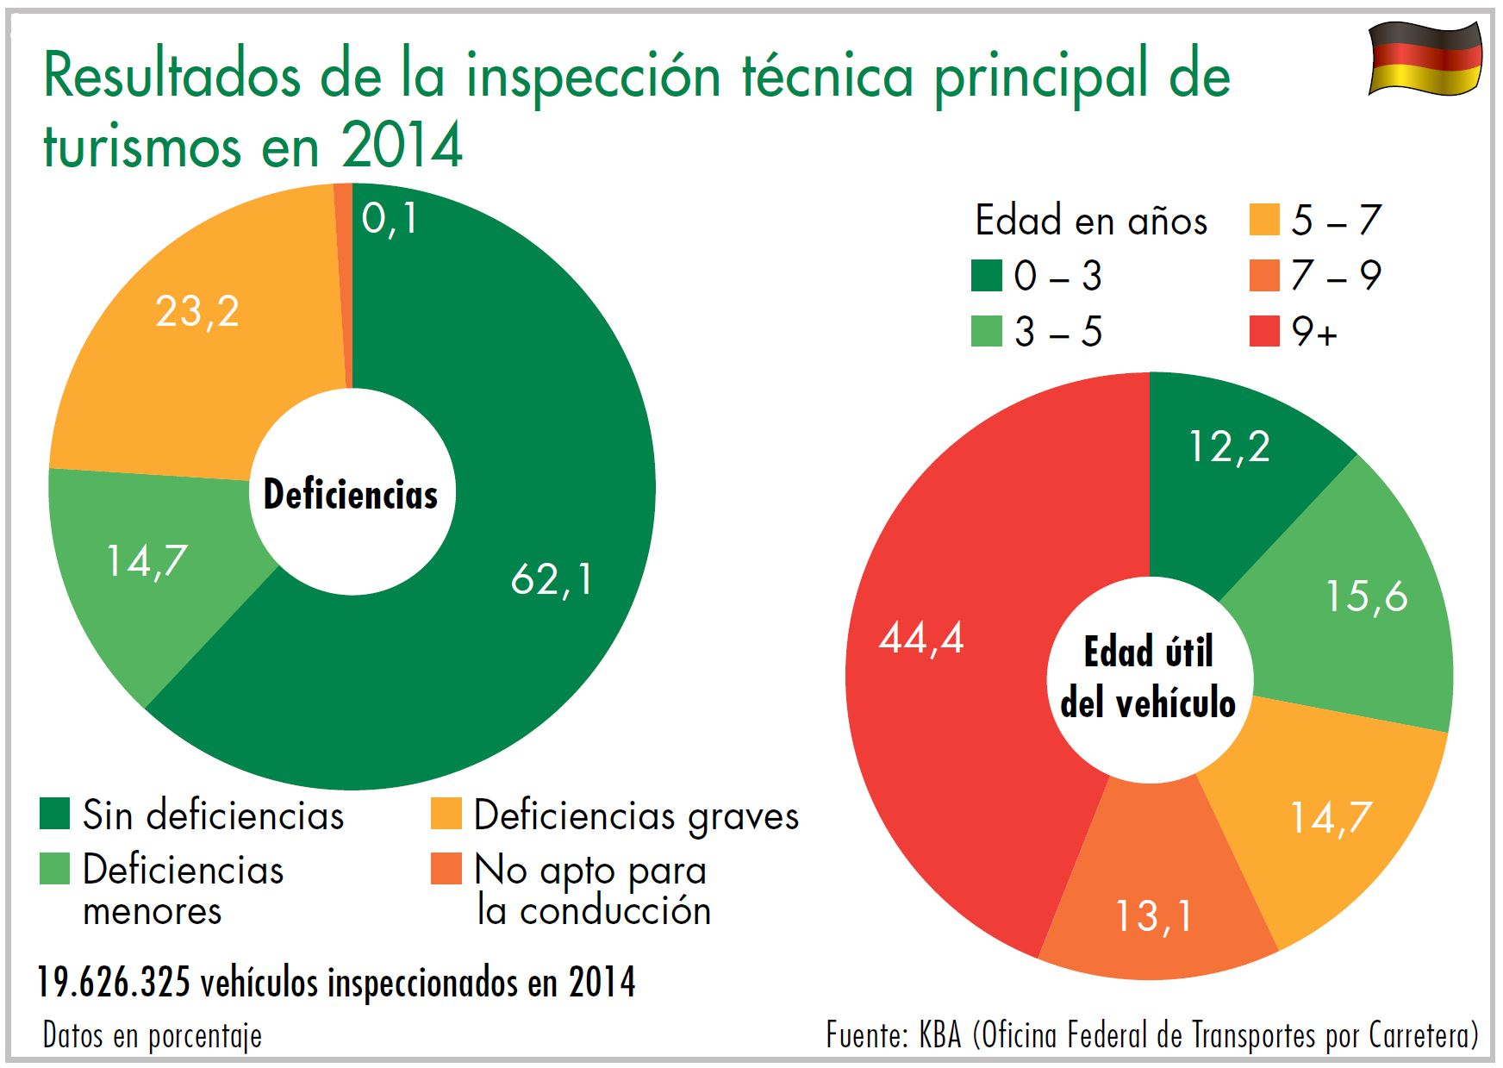
Download: www.dekra-roadsafety.com, estado 2016

Automóvil 2014
Edad en años: | Sin deficiencias |  | Deficiencias menores |  | Deficiencias graves |  | No apto para la conducción |  | Año desconocido
up to 3 | 2.153.144 | 89.7 | 99,470 | 4.1 | 147,623 | 6.2 | 99 | 0,0 | 5
over 3 to 5 | 2.513.399 | 81.6 | 243,274 | 7.9 | 323,434 | 10.5 | 256 | 0,0 | 9
over 5 to 7 | 2.066.633 | 71.5 | 347,409 | 12 | 477,107 | 16.5 | 449 | 0,0 | 21
over 7 to 9 | 1.615.588 | 62.8 | 373,814 | 14.5 | 581,596 | 22.6 | 770 | 0,0 | 17
over 9 | 3.860.784 | 44.2 | 1,824,014 | 20.9 | 3,033,850 | 34.8 | 1,049 | 0.1 | 72
Classification unknown | 3.206 |  | 473 |  | 1,082 |  | 1
 | 12.212.754 |  | 2,888,454 |  | 4,564,692 |  | 12,065 |  | 124 | 19,677,965

